信用交易
融资融券市场交易数据统计(2025-05-12)

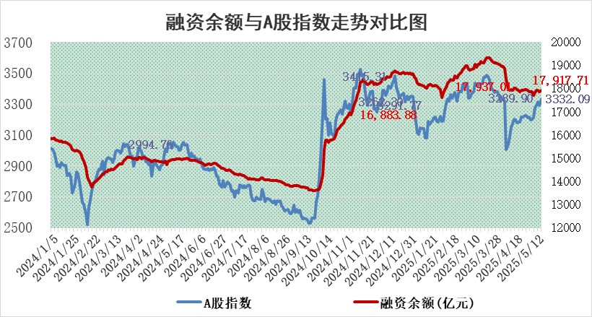
标的证券 | 融资融券余额（亿元） | 融资余额（亿元） | 融券余额（亿元） | 融资买入额（亿元） | 融资融券规模变化（亿元） | 融资余额增幅(‰) | 融券余额增幅(%)
统计数据 | 18,087.53 | 17,917.71 | 116.92 | 1,229.41 | 47.42 | 2.52 | 1.10

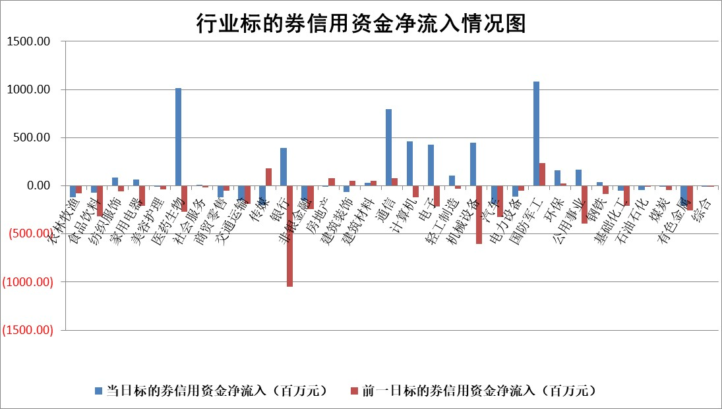

标的基金代码 | 标的基金简称 | 融资余额/市值(%) | 融资余额增幅(%) | 融资买入额/成交金额(%) | （融资余额净增额-融券余额净增额）/市值(‱) | 融券余额降幅(%) | ABS[（融资余额净增额-融券余额净增额）/市值净增额-1](%)
159902 | 华夏中小板ETF | 0.00 | 0.00 | 0.00 | 0.00 | 0.00 | 100.00
159915 | 易方达创业板ETF | 2.29 | -4.19 | 197003.01 | -10.11 | -29.50 | 112.96
159919 | 嘉实沪深300ETF | 0.64 | -0.43 | 0.76 | -0.25 | 2.96 | 100.23
159920 | 华夏恒生ETF | 34.09 | 0.51 | 55.62 | 17.34 | 0.00 | 83.74
159922 | 嘉实中证500ETF | 0.66 | 8.34 | 11.96 | 2.96 | -13.74 | 97.94
159925 | 南方沪深300ETF | 0.47 | -2.52 | 0.33 | -1.22 | -1.08 | 101.37
159928 | 消费ETF | 2.07 | 1.63 | 1.69 | 3.32 | 0.00 | 109.58
159934 | 易方达黄金ETF | 25.73 | 0.01 | 2.13 | 0.17 | 0.00 | 100.08
159939 | 全指信息技术ETF | 1.12 | 5.06 | 26.06 | 5.41 | -1.61 | 96.59
159940 | 全指金融地产ETF | 0.31 | -0.09 | 0.00 | -0.03 | 0.00 | 100.05
159995 | 半导体芯片ETF | 2.88 | 2.83 | 129.17 | 7.91 | -0.29 | 89.31
159997 | 天弘中证电子ETF | 2.57 | 1.73 | 4.37 | 4.37 | -1.85 | 99.19
159998 | 天弘中证计算机主题ETF | 1.50 | 4.33 | 0.23 | 23.50 | 100.00 | 81.97
510050 | 华夏上证50ETF | 1.82 | 0.11 | 223.86 | -0.06 | -12.28 | 100.05
510180 | 华安上证180ETF | 0.40 | -0.38 | 13.33 | -0.19 | -5.30 | 100.27
510880 | 华泰柏瑞红利ETF | 0.60 | -2.35 | 1.91 | -1.50 | -6.05 | 111.61
510900 | 易方达恒生H股ETF | 37.16 | 0.23 | 23.46 | 8.54 | 0.00 | 91.51
511010 | 5年期国债ETF | 2.02 | -0.29 | 0.02 | -0.60 | 0.00 | 86.99
511380 | 可转债及可交换债券ETF | 2.36 | -1.57 | 55.12 | -3.77 | 0.00 | 107.59
512000 | 全指证券ETF | 6.39 | -0.63 | 17.68 | -6.18 | -43.52 | 103.66
512010 | 沪深300医药卫生ETF | 5.27 | 1.46 | 66.22 | 7.58 | -0.60 | 69.96
512070 | 沪深300非银ETF | 3.14 | 4.66 | 931.99 | 14.01 | 0.00 | 94.04
512400 | 南方中证申万有色金属ETF | 1.41 | -2.19 | 0.55 | -3.21 | -0.85 | 101.52
512580 | 广发中证环保产业ETF | 0.89 | -1.53 | 0.05 | -1.38 | 0.00 | 100.84
512660 | 国泰中证军工ETF | 2.39 | -4.08 | 7.53 | -11.35 | -13.67 | 104.40
512800 | 华宝中证银行ETF | 4.73 | -0.75 | 1.17 | -3.95 | -1.20 | 101.07
512980 | 广发中证传媒ETF | 1.29 | 2.79 | 127.48 | 3.55 | 0.32 | 95.63
515030 | 华夏中证新能源汽车ETF | 1.73 | 2.86 | 5.97 | 4.41 | -4.19 | 97.89
515050 | 华夏中证5G通信主题ETF | 1.55 | 5.18 | 12.37 | 4.29 | -24.47 | 98.65
515070 | 华夏中证人工智能ETF | 2.83 | 2.95 | 17.72 | 8.10 | 0.00 | 94.81
标的股票比较指标 |  | 融资余额/流通A股市值(%) | 融资余额增幅(%) | 融资买入额/成交金额(%) | （融资余额净增额-融券余额净增额）/流通A股市值(‱) | 融券余额降幅(%) | ABS[（融资余额净增额-融券余额净增额）/流通A股市值净增额-1](%)
前十名标的个股 |  | 卓朗科技 | 登康口腔 | 华侨城A | 欧圣电气 | 明星电力 | 星华新材
 |  | 鹏都农牧 | 奥雅股份 | 联域股份 | 奥雅股份 | 天成自控 | 波长光电
 |  | 东旭光电 | 万事利 | 金卡智能 | 利和兴 | 星帅尔 | 联域股份
 |  | 威创股份 | 邦彦技术 | 键凯科技 | 狄耐克 | 银河电子 | 华蓝集团
 |  | 海印股份 | 欧圣电气 | 硕世生物 | 昆船智能 | 申华控股 | 鸿铭股份
 |  | 广汇汽车 | 研奥股份 | 华昌化工 | 剑桥科技 | 丰乐种业 | 康力源
 |  | 首航高科 | 远信工业 | 天马科技 | 邦彦技术 | 东利机械 | 志特新材
 |  | 超华科技 | 理工导航 | 苑东生物 | 万事利 | 三钢闽光 | 贝因美
 |  | 联络互动 | 山水比德 | 通化金马 | 艾布鲁 | 依米康 | 远信工业
 |  | 爱康科技 | 昆船智能 | 远兴能源 | 夏厦精密 | 翰宇药业 | 标榜股份
后十名标的个股 |  | 江苏吴中 | 华利集团 | 恒而达 | 恒勃股份 | 桂冠电力 | 民生健康
 |  | 海南椰岛 | 恒勃股份 | 玉龙股份 | 宇邦新材 | 三维通信 | 德科立
 |  | 星光农机 | 国光电气 | 信邦智能 | 中邮科技 | 格力博 | 夏厦精密
 |  | 帕瓦股份 | 徐工机械 | 中航产融 | 天和防务 | 华丽家族 | 建科股份
 |  | 美尔雅 | 津荣天宇 | 天茂集团 | 金帝股份 | 浦东建设 | 英华特
 |  | 华西能源 | 中邮科技 | 慧博云通 | 华蓝集团 | 沪农商行 | 红宝丽
 |  | 长园集团 | 宇邦新材 | 阳光诺和 | 宁波华翔 | 亚厦股份 | 拉卡拉
 |  | 金刚光伏 | 开滦股份 | 电投能源 | 磁谷科技 | 金健米业 | 睿智医药
 |  | 合纵科技 | 华纺股份 | 江苏吴中 | 华纺股份 | 柳钢股份 | 海森药业
 |  | 新动力 | 宁波华翔 | 海南椰岛 | 津荣天宇 | 黑牡丹 | 炬光科技
说明：1.以上普通交易数据和信用交易数据皆以交易日收盘后数据为基准；2.上述标的证券总数据只计算标的证券市场总数据，不包括从标的证券中调出去标的证券数据，所以与交易所公布的总值略有不同； 3.上述行业采用申万一级行业分类；4.以上标的基金和标的个股中比较的6个指标值中：前5个（从左至右）为正向指标，值越大排名越靠前；第6个为逆向指标，值越小，排名越靠前；5.第6个指标中ABS[]表示求绝对值，其主要用于考量信用资金相对净流入对股价相对净变化的贡献程度；6.数据来源：wind，交易所。

 |  |  |  | 证券代码 | 新增融资余额 | 融资买入额 | 融资买入增幅前10
 |  | 1 | 西部建设 | 002302 | 80643953 | 177472374 | 41%
 |  | 2 | 天键股份 | 301383 | 27855096 | 56831811 | 39%
 |  | 3 | 井松智能 | 688251 | 7040854 | 13763946 | 27%
 |  | 4 | 国电电力 | 600795 | 116116226 | 151740647 | 23%
 |  | 5 | 华立科技 | 301011 | 9342856 | 31199107 | 23%
 |  | 6 | 捷邦科技 | 301326 | 9066090 | 22350547 | 22%
 |  | 7 | 海利尔 | 603639 | 19864834 | 35520613 | 20%
 |  | 8 | 华研精机 | 301138 | 7597460 | 13339451 | 16%
 |  | 9 | 鹏辉能源 | 300438 | 83773067 | 304558811 | 16%
 |  | 10 | 建科股份 | 301115 | 7106455 | 29879412 | 15%

